상품제안서
액센SK118 3in1 고속 멀티 충전-데이터케이블 | 상품코드: F19944

 |  |  |  |  |  |  | 02-412-0044 | www.easy1.co.kr
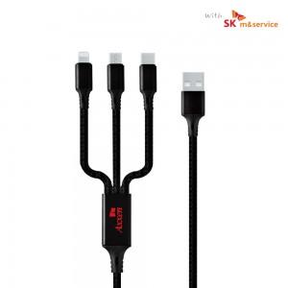

【상세/제작정보】

【인쇄/포장옵션】 | 레이저 / 포장지포장

【공급단가】 | 수량 | 200~ | 500~ | 1,000~ | 3,000~ | 5,000~
*VAT별도 | 단가 | 2,290원 | 2,200원 | 2,120원 | 2,040원 | 1,960원

【상품 URL】 | http://www.easy1.co.kr/src/goods_detail.php?gdno=19944

